Hoja2
4x4 |  |  |  | 8x8 |  |  |  | 16x16 |  |  |  | 32x32
Marcos Asignados | Total Referencias | Hits | Fallas | Marcos Asignados | Total Referencias | Hits | Fallas | Marcos Asignados | Total Referencias | Hits | Fallas | Marcos Asignados | Total Referencias | Hits | Fallas
4 marcos | 176 | 124 | 52 | 4 | 704 | 472 | 232 | 4 | 2816 | 1864 | 952 | 4 | 11264 | 7432 | 3832
8 marcos | 176 | 163 | 13 | 8 | 704 | 658 | 46 | 8 | 2816 | 2638 | 178 | 8 | 11264 | 10558 | 706
12 marcos | 176 | 165 | 11 | 12 | 704 | 664 | 40 | 12 | 2816 | 2662 | 154 | 12 | 11264 | 10654 | 610
16 marcos | 176 | 165 | 11 | 16 | 704 | 665 | 39 | 16 | 2816 | 2669 | 147 | 16 | 11264 | 10685 | 579
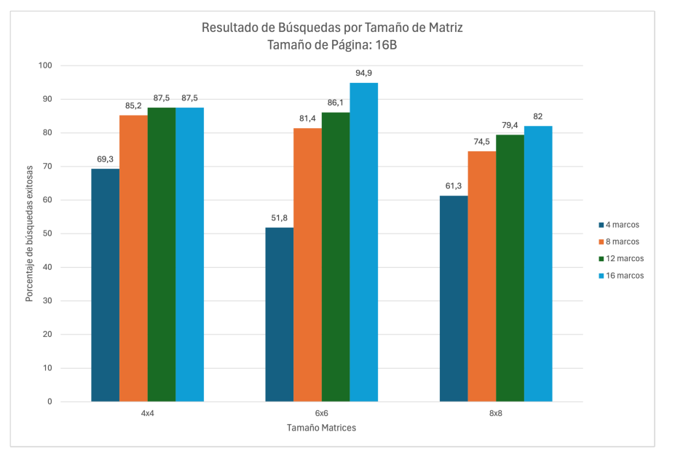

Resultados Busquedas por Tamaño de Matriz Tamaño de Página: 16B

 | 4x4 | 8x8 | 16x16 | 32x32
Marcos Asignados | Porcentaje busquedas exitosas | Porcentaje busquedas exitosas | Porcentaje busquedas exitosas | Porcentaje busquedas exitosas
4 marcos | 70.5% | 67.0% | 66.2% | 66.0%
8 marcos | 92.6% | 93.5% | 93.7% | 93.7%
12 marcos | 93.8% | 94.3% | 94.5% | 94.6%
16 marcos | 93.8% | 94.5% | 94.8% | 94.9%

Resultados Busquedas por Tamaño de Matriz Tamaño de Página: 32B

 | 4x4 | 8x8 | 16x16 | 32x32
Marcos Asignados | Porcentaje busquedas exitosas | Porcentaje busquedas exitosas | Porcentaje busquedas exitosas | Porcentaje busquedas exitosas
4 marcos | 94.9% | 96.2% | 96.5% | 96.6%
8 marcos | 96.6% | 97.0% | 97.3% | 97.3%
12 marcos | 96.6% | 97.2% | 97.4% | 97.5%
16 marcos | 96.6% | 97.2% | 97.5% | 97.5%

